Hoja1
Nombre y apellidos del alumno:
José Manuel García Rodríguez

Nombre de la red | Número de nodos N | Número de enlaces L | Número máximo de enlaces Lmax | Densidad D=L/Lmax | Grado medio <k> | Diámetro dmax | Distancia media d | Coeficiente medio de clustering <C> | Nº componentes conexas | Nº nodos componente gigante Ncg | % nodos componente gigante %Ncg | Nº aristas componente gigante Lcg | % aristas componente gigante %Lcg
Contact networks in a primary school | 236 | 5899 | 27730 | 0.213 | 49.992 | 3 | 1.8604399567 | 0.502 | 1 | 236 | 100 | 5899 | 100

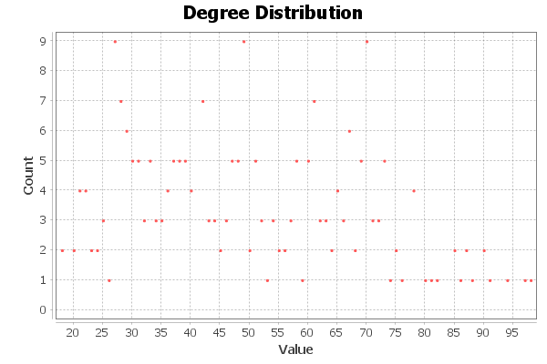
<Añadir aquí el gráfico de la distribución de grados>

